1975
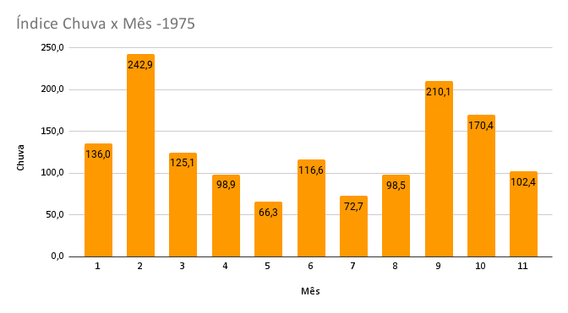
Indice da Evaporação x mês - 1975
 | evaporacao
1 | 134.9
2 | 104.4
3 | 101.1
4 | 156.8
5 | 95.5
6 | 161.5
7 | 127.1
8 | 126.9
9 | 78.7
10 | 112.2
11 | 137.7

Índice de Insolação x Mês-1975
 | insolacao
1 | 224.7
2 | 195.3
3 | 192.8
4 | 201.5
5 | 203.6
6 | 157.2
7 | 219.2
8 | 166.4
9 | 139.3
10 | 187.7
11 | 240.1
indice de temperatura media x Mês-1975
 | tempmed
1 | 24.2
2 | 25.3
3 | 23.9
4 | 21.0
5 | 18.1
6 | 17.0
7 | 15.3
8 | 20.0
9 | 20.1
10 | 20.5
11 | 23.0

indice umidrel x Mês-1975
 | umidrel
1 | 70.9
2 | 76.9
3 | 79.1
4 | 75.0
5 | 72.1
6 | 75.7
7 | 61.5
8 | 67.8
9 | 71.7
10 | 69.8
11 | 63.8
indice de temperatura maxima _abs x mes-1975
 | tempmax_abs
1 | 34.4
2 | 36.2
3 | 33.7
4 | 30.6
5 | 29.0
6 | 27.8
7 | 29.4
8 | 32.2
9 | 32.5
10 | 34.2
11 | 35.4

indice de temperatura maxima_med x mes-1975
 | tempmax_med
1 | 30.7
2 | 30.4
3 | 29.9
4 | 26.8
5 | 23.8
6 | 22.6
7 | 22.0
8 | 25.9
9 | 25.3
10 | 26.0
11 | 29.0
indice de temperatura minima_abs x Mês-1975
 | tempmin_abs
1 | 14.6
2 | 16.8
3 | 17.3
4 | 13.4
5 | 9.0
6 | 1.6
7 | -4.0
8 | 6.0
9 | 11.4
10 | 9.9
11 | 11.8

indice de temperatura minima_med x Mês x 1975
 | tempmin_med
1 | 18.9
2 | 21.1
3 | 19.7
4 | 16.8
5 | 14.3
6 | 13.2
7 | 10.1
8 | 15.6
9 | 16.1
10 | 15.9
11 | 17.8

estacao_id | CODIGO DA ESTAÇÃO
ano | ANO
mes | MÊS
chuva | PRECIPITAÇÃO
evaporacao | EVAPORAÇÃO PICHE
insolacao | INSOLAÇÃO
tempmed | TEMPERATURA MEDIA DO AR
umidrel | UMIDADE RELATIVA MEDIA DO AR
tempmax_abs | TEMPERATURA MAXIMA ABSOLUTA
tempmax_med | TEMPERATURA MAXIMA MEDIA
tempmin_abs | TEMPERATURA MINIMA ABSOLUTA
tempmin_med | TEMPERATURA MINIMA MEDIA

